Obra
RESUMO
 |  | Projeto | Caio Prado | ENDEREÇO DA OBRA: | R. Caio Prado, 207 - Consolação, São Paulo - SP, 01303-001
 |  | Empresa | Indepy | CNPJ:
 |  | Revisão | R00 - Larissa | ARQUIVO:
QUADRO DE ÁREAS

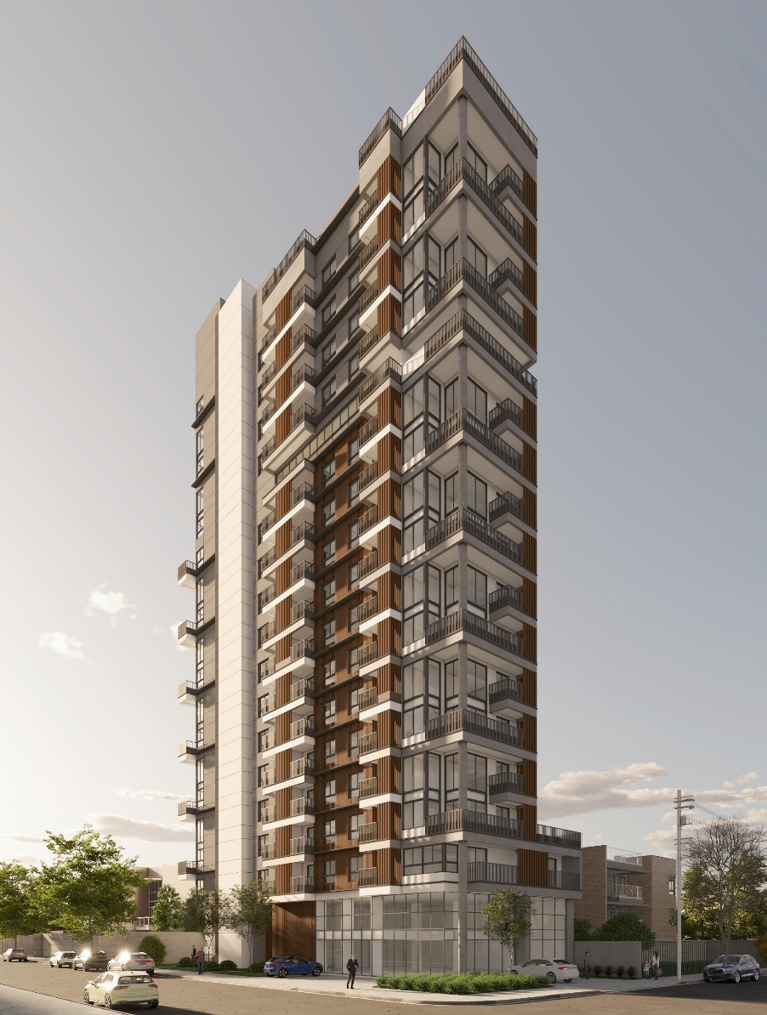
 | Descrição | Unidade |  | Quantidade |  | Imagens
 | MESES DE OBRA | MÊS |  | 36.00
 | ÁREA DO TERRENO | M² |  | 981.06
 | ÁREA CONSTRUÍDA | M² |  | 6,938.39
 | NÚMERO DE UNIDADES HABITACIONAIS | UN |  | 135.00
 | NÚMERO DE UNIDADES COMERCIAIS | UN |  | 1.00
 | ÁREA PRIVATIVA | M² |  | 4,392.60
 | NÚMERO DE PAVIMENTOS | UN |  | 23.00
 | ÁREA DE LAZER | M² |  | 1,901.04
 | TOTAL DORMITÓRIOS | UN |  | 135.00

 | Subsolo | M² |  | 243.84
 | Térreo | M² |  | 615.57
 | 1º Pavimento - HMP | M² |  | 380.61
 | 2º Pavimento - HMP | M² |  | 478.98
 | 3º Pavimento - R2V / HMP | M² |  | 412.99
 | 5º/ 7º/ 9º E 11º Pavimento - R2V | M² |  | 1,651.96
 | 4º/ 6º/ 8º/ 10º E 12º Pavimento - R2V | M² |  | 1,806.80
 | 13º Pavimento - LAZER | M² |  | 294.68
 | 14º E 16º Pavimento - R2V | M² |  | 445.20
 | 15º E 17º Pavimento - R2V | M² |  | 389.26
 | 18º Pavimento - LAZER | M² |  | 82.25
 | BARRILETE | M² |  | 67.20
 | CX D'ÁGUA | M² |  | 69.05
 | TOPO | M²

 | CARTESIAN
 | ETAPA | VALOR ORÇADO | % | VALOR / m²
 | PAREDES E PAINÉIS | R$ 2,008,722.16 | 11.88% | R$289.51
 | IMPERMEABILIZAÇÃO E TRATAMENTOS | R$ 703,992.08 | 4.16% | R$101.46
 | REVESTIMENTOS INTERNOS DE PAREDE | R$ 1,323,971.41 | 7.83% | R$190.82
 | REVESTIMENTOS E ACABAMENTOS INTERNOS EM TETO | R$ 695,689.43 | 4.11% | R$100.27
 | PISOS E PAVIMENTAÇÕES | R$ 1,461,780.02 | 8.65% | R$210.68
 | SISTEMAS DE PINTURA INTERNA | R$ 1,340,430.28 | 7.93% | R$193.19
 | ESQUADRIAS, VIDROS E FERRAGENS | R$ 3,691,455.79 | 21.83% | R$532.03
 | LOUÇAS E METAIS | R$ 326,798.11 | 1.93% | R$47.10
 | REVESTIMENTOS E ACABAMENTOS EM FACHADA | R$ 1,898,087.67 | 11.23% | R$273.56
 | SERVIÇOS COMPLEMENTARES E FINAIS | R$ 3,135,402.81 | 18.55% | R$451.89
 | IMPREVISTOS E CONTINGÊNCIAS | R$ 320,418.31 | 1.90% | R$46.18
 | TOTAL | R$16,906,748.08 | 100% | R$2,436.70
 | CUB/SP R8-N | R$2,481.34 | Oct-25 | 0,99 CUB

 | Área Privativa
 | Aptos | Área Útil (m2) | Qnt | Total (m2) | VENT. MEC. | Dormitorios | Banheiros
 | APTO TIPO "E" - FINAL 06/07 - 1 Pav | 27.14 | 2 | 54.28 | 0 | 2 | 2
 | APTO TIPO "F" - FINAL 08/09 - 1 Pav | 27.83 | 2 | 55.66 | 0 | 2 | 2
 | APTO TIPO "G" - FINAL 10 - 1 Pav | 27.58 | 1 | 27.58 | 0 | 1 | 1
 | APTO TIPO "H" - FINAL 11 - 1 Pav | 27.86 | 1 | 27.86 | 0 | 1 | 1
 | APTO TIPO "J" - FINAL 01- 2 Pav | 34.75 | 1 | 34.75 | 0 | 1 | 1
 | APTO TIPO "B" - FINAL 02/03 - 2 Pav | 29.97 | 2 | 59.94 | 0 | 2 | 2
 | APTO TIPO "C" - FINAL 04 - 2 Pav | 30.41 | 1 | 30.41 | 0 | 1 | 1
 | APTO TIPO "I" - FINAL 05 - 2 Pav | 29.05 | 1 | 29.05 | 0 | 1 | 1
 | APTO TIPO "E" - FINAL 06/07- 2 Pav | 27.14 | 2 | 54.28 | 0 | 2 | 2
 | APTO TIPO "F" - FINAL 08/09 - 2 Pav | 27.83 | 2 | 55.66 | 0 | 2 | 2
 | APTO TIPO "G" - FINAL 10 - 2 Pav | 27.58 | 1 | 27.58 | 0 | 1 | 1
 | APTO TIPO "H" - FINAL 11 - 2 Pav | 27.86 | 1 | 27.86 | 0 | 1 | 1
 | APTO TIPO "K" - FINAL 12 - 2 Pav | 39.84 | 1 | 39.84 | 0 | 1 | 1
 | APTO TIPO "L" - FINAL 13 - 2 Pav | 44.56 | 1 | 44.56 | 0 | 1 | 1
 | APTO TIPO "A" - FINAL 01 (DUPLEX INFERIOR) - 3 Pav | 38.4 | 1 | 38.4 | 0 | 1 | 1
 | APTO TIPO "B" - FINAL 02/03 - 3 Pav | 29.97 | 2 | 59.94 | 0 | 2 | 2
 | APTO TIPO "C" - FINAL 04 - 3 Pav | 30.41 | 1 | 30.41 | 0 | 1 | 1
 | APTO TIPO "D" - FINAL 05 - 3 Pav | 35.46 | 1 | 35.46 | 0 | 1 | 1
 | APTO TIPO "E" - FINAL 06/07- 3 Pav | 27.14 | 2 | 54.28 | 0 | 2 | 2
 | APTO TIPO "F" - FINAL 08/09 - 3 Pav | 27.83 | 2 | 55.66 | 0 | 2 | 2
 | APTO TIPO "G" - FINAL 10 - 3 Pav | 27.58 | 1 | 27.58 | 0 | 1 | 1
 | APTO TIPO "H" - FINAL 11 - 3 Pav | 27.86 | 1 | 27.86 | 0 | 1 | 1
 | APTO TIPO "A" - FINAL 01 (DUPLEX INFERIOR) - 5º/ 7º/ 9º E 11º Pav | 38.4 | 4 | 153.6 | 0 | 4 | 4
 | APTO TIPO "B" - FINAL 02/03 - 5º/ 7º/ 9º E 11º Pav | 29.97 | 8 | 239.76 | 0 | 8 | 8
 | APTO TIPO "C" - FINAL 04 - 5º/ 7º/ 9º E 11º Pav | 30.41 | 4 | 121.64 | 0 | 4 | 4
 | APTO TIPO "D" - FINAL 05 - 5º/ 7º/ 9º E 11º Pav | 35.46 | 4 | 141.84 | 0 | 4 | 4
 | APTO TIPO "E" - FINAL 06/07- 5º/ 7º/ 9º E 11º Pav | 27.14 | 8 | 217.12 | 0 | 8 | 8
 | APTO TIPO "F" - FINAL 08/09 - 5º/ 7º/ 9º E 11º Pav | 27.83 | 8 | 222.64 | 0 | 8 | 8
 | APTO TIPO "G" - FINAL 10 - 5º/ 7º/ 9º E 11º Pav | 27.58 | 4 | 110.32 | 0 | 4 | 4
 | APTO TIPO "H" - FINAL 11 - 5º/ 7º/ 9º E 11º Pav | 27.86 | 4 | 111.44 | 0 | 4 | 4
 | APTO TIPO "A" - FINAL 01 (DUPLEX SUPERIOR) - 4º/ 6º/ 8º/ 10º E 12º Pav | 22.45 | 5 | 112.25 | 0 | 5 | 5
 | APTO TIPO "B" - FINAL 02/03 - 4º/ 6º/ 8º/ 10º E 12º Pav | 29.97 | 10 | 299.7 | 0 | 10 | 10
 | APTO TIPO "C" - FINAL 04 - 4º/ 6º/ 8º/ 10º E 12º Pav | 30.41 | 5 | 152.05 | 0 | 5 | 5
 | APTO TIPO "D" - FINAL 05 - 4º/ 6º/ 8º/ 10º E 12º Pav | 35.46 | 5 | 177.3 | 0 | 5 | 5
 | APTO TIPO "E" - FINAL 06/07- 4º/ 6º/ 8º/ 10º E 12º Pav | 27.14 | 10 | 271.4 | 0 | 10 | 10
 | APTO TIPO "F" - FINAL 08/09 - 4º/ 6º/ 8º/ 10º E 12º Pav | 27.83 | 10 | 278.3 | 0 | 10 | 10
 | APTO TIPO "G" - FINAL 10 - 4º/ 6º/ 8º/ 10º E 12º Pav | 27.58 | 5 | 137.9 | 0 | 5 | 5
 | APTO TIPO "H" - FINAL 11 - 4º/ 6º/ 8º/ 10º E 12º Pav | 27.86 | 5 | 139.3 | 0 | 5 | 5
 | APTO TIPO "A" - FINAL 01 (DUPLEX INFERIOR) - 14 Pav | 38.4 | 1 | 38.4 | 0 | 1 | 1
 | APTO TIPO "B" - FINAL 02/03 - 14 Pav | 29.97 | 2 | 59.94 | 0 | 2 | 2
 | APTO TIPO "C" - FINAL 04 - 14 Pav | 30.41 | 1 | 30.41 | 0 | 1 | 1
 | APTO TIPO "M" - FINAL 05(DUPLEX INFERIOR) - 14 Pav | 26.99 | 1 | 26.99 | 0 | 1 | 1
 | APTO TIPO "A" - FINAL 01 (DUPLEX SUPERIOR) - 15º E 17º Pav | 22.45 | 2 | 44.9 | 0 | 2 | 2
 | APTO TIPO "B" - FINAL 02/03 - 15º E 17º Pav | 29.97 | 4 | 119.88 | 0 | 4 | 4
 | APTO TIPO "C" - FINAL 04 - 15º E 17º Pav | 30.41 | 2 | 60.82 | 0 | 2 | 2
 | APTO TIPO "M" - FINAL 05(DUPLEX SUPERIOR) - 15º E 17º Pav | 29.72 | 2 | 59.44 | 0 | 2 | 2
 | APTO TIPO "A" - FINAL 01 (DUPLEX INFERIOR) - 16 Pav | 38.4 | 1 | 38.4 | 0 | 1 | 1
 | APTO TIPO "B" - FINAL 02/03 - 16 Pav | 29.97 | 2 | 59.94 | 0 | 2 | 2
 | APTO TIPO "C" - FINAL 04 - 16 Pav | 30.41 | 1 | 30.41 | 0 | 1 | 1
 | APTO TIPO "M" - FINAL 05(DUPLEX INFERIOR) - 16 Pav | 37.61 | 1 | 37.61 | 0 | 1 | 1
 |  |  |  | 4392.6 | 0 | 149 | 149
 |  |  |  |  |  |  | 29.480536913

Ger_Executivo
PLANILHA DE ORÇAMENTO

PROJETO: |  | Caio Prado |  |  |  |  |  | REVISÃO: | DATA
EMPRESA: |  | Indepy |  |  |  |  |  | R00 | 2025-11-19
GERENCIAMENTO EXECUTIVO
Atalho | NIVEL | Item | Descrição | Unidade | Quant. | Preço un | Total | Considerações | Situação
 | CÉLULA CONSTRUTIVA | 01 | PAREDES E PAINÉIS |  |  |  | 2,008,722.16 | 289.51 |  | ALVENARIA
 | ETAPA | 01.001 | VEDAÇÕES |  |  |  | 2,008,722.16 | 289.51
 | SUBETAPA | 01.001.001 | Alvenaria de vedação com bocos de concreto |  |  |  | 703,546.68 | 101.40
 | SERVIÇO | 01.001.001.001 | Alvenaria de vedação de blocos de concreto de 09x19x39cm, com argamassa estabilizada | m2 | 208.45 | 46.30 | 9,651.24
 | SERVIÇO | 01.001.001.002 | Alvenaria de vedação de blocos de concreto de 14x19x39cm, com argamassa estabilizada | m2 | 1,643.00 | 49.10 | 80,671.30
 | SERVIÇO | 01.001.001.003 | Alvenaria de vedação de blocos de concreto de 19x19x39cm, com argamassa estabilizada | m2 | 2,528.25 | 64.22 | 162,364.21
 | SERVIÇO | 01.001.001.004 | Alvenaria de vedação de Bloco concreto corta-fogo de 09x19x39cm, com argamassa estabilizada | m2 | 87.04 | 71.50 | 6,223.36 | Da marca oterprem, conforme projeto acustico r03
 | SERVIÇO | 01.001.001.005 | Alvenaria de vedação de Bloco concreto corta-fogo de 14x19x39cm, com argamassa estabilizada | m2 | 1,154.05 | 99.50 | 114,827.98 | Da marca oterprem, conforme projeto acustico r03
 | SERVIÇO | 01.001.001.006 | Alvenaria de vedação de Bloco concreto corta-fogo com densidade acustica reforçada de 14x19x39cm, com argamassa estabilizada | m2 | 2,134.28 | 148.50 | 316,940.58 | Da marca oterprem, conforme projeto acustico r03
 | SERVIÇO | 01.001.001.007 | Alvenaria de vedação de Bloco concreto corta-fogo de 19x19x39cm, com argamassa estabilizada | m2 | 90.94 | 141.50 | 12,868.01 | Da marca oterprem, conforme projeto acustico r03
 | SUBETAPA | 01.001.002 | Serviços complementares para alvenaria de vedação |  |  |  | 290,203.44
 | SERVIÇO | 01.001.002.001 | Encunhamento de alvenaria de vedação com argamassa expansiva | m | 4,171.21 | 14.79 | 61,681.77
 | SERVIÇO | 01.001.002.002 | Tela soldada para ligacao alvenaria/estrutura | un | 3,924.00 | 4.11 | 16,116.65
 | SERVIÇO | 01.001.002.003 | Verga/contraverga de concreto, moldada in loco | m | 2,642.46 | 80.38 | 212,405.02
 | SUBETAPA | 01.001.003 | Drywall |  |  |  | 638,363.57
 | SERVIÇO | 01.001.003.001 | Parede Com Sistema Em Chapas De Gesso Para Drywall, Uso Interno, Montante 70mm, Com Uma Face Resistente a Umidade(RU/70) | m2 | 3,630.03 | 128.6207 | 466,897.16
 | SERVIÇO | 01.001.003.002 | Parede Com Sistema Em Chapas De Gesso Para Drywall, Uso Interno, Montante 70mm, Com Uma Face Resistente a Umidade(RU/70) - com tratamento de junta | m2 | 1,305.21 | 131.3707 | 171,466.41
 | SUBETAPA | 01.001.004 | Mão de obra |  |  |  | 376,608.48
 | SERVIÇO | 01.001.004.001 | Mão de obra para assentamento de blocos cerâmicos | m2 | 3,466.31 | 48.00 | 166,382.88
 | SERVIÇO | 01.001.004.002 | Mão de obra para assentamento de blocos concreto | m2 | 4,379.70 | 48.00 | 210,225.60
 | CÉLULA CONSTRUTIVA | 02 | IMPERMEABILIZAÇÃO E TRATAMENTOS |  |  |  | 703,992.08 | 101.46 |  | IMPERMEABILIZAÇÃO
 | ETAPA | 02.001 | IMPERMEABILIZAÇÃO E TRATAMENTOS |  |  |  | 703,992.08
 | SUBETAPA | 02.001.001 | Regularização e proteção mecânica |  |  |  | 58,243.88
 | SERVIÇO | 02.001.001.001 | Regularização de superfície para impermeabilização | m2 | 2,847.53 | 7.07 | 20,120.36 | Considerado somente nos pisos que recebem impermeabilização
 | SERVIÇO | 02.001.001.002 | Proteção mecânica de superfície com argamassa de cimento e areia, traço 1:3 E=5cm | m2 | 772.38 | 49.36 | 38,123.52 | Considerado somente nos pisos que recebem manta asfaltica
 | SUBETAPA | 02.001.002 | Impermeabilização de fundação e contenção |  |  |  | 8,300.34
 | SERVIÇO | 02.001.002.001 | C4 - Argamassa polimérica rígida, estruturada com tela de poliéster nos pontos críticos (4,0 kg/m²) | m2 | 209.84 | 39.56 | 8,300.34
 | SUBETAPA | 02.001.003 | Impermeabilização de lajes e terraços |  |  |  | 144,021.66
 | SERVIÇO | 02.001.003.001 | C3 - Argamassa polimérica rígida, estruturada com tela de poliéster nos pontos críticos (3,0 kg/m²) | m2 | 44.84 | 29.67 | 1,330.25
 | SERVIÇO | 02.001.003.002 | M44A - Manta asfáltica tipo IV, 4 mm A, com acabamento areia/areia aderida com asfalto oxidado (3,0 kg/m²) + banho de asfalto oxidado (2,0 kg/m²) | m2 | 733.06 | 108.00 | 79,170.48
 | SERVIÇO | 02.001.003.003 | E3 - Membrana de polímero acrílico com cimento e fibras, estruturada com tela de poliéster nos pontos críticos (3,0 kg/m²) | m2 | 565.63 | 66.00 | 37,331.58
 | SERVIÇO | 02.001.003.004 | M44A + M44AE2 - Manta asfáltica tipo IV, 4 mm + manta asfáltica tipo IV, 4 mm + banho de asfalto oxidado + membrana de polímero acrílico com cimento e fibras para combater eflorescência | m2 | 3.64 | 246.00 | 895.44
 | SERVIÇO | 02.001.003.005 | M44AR05 - Manta asfáltica tipo IV, 4 mm A, com acabamento areia/areia aderida com asfalto oxidado (3,0 kg/m²) + banho de asfalto oxidado (2,0 kg/m²) + pintura de proteção antirraiz sobre a proteção mecânica (0,5 L/m²) | m2 | 11.53 | 138.00 | 1,591.14
 | SERVIÇO | 02.001.003.006 | M44AE2 - Manta asfáltica tipo IV, 4 mm A, com acabamento areia/areia aderida com asfalto oxidado (3,0 kg/m²) + banho de asfalto oxidado (2,0 kg/m²) + membrana de polímero acrílico com cimento e fibras para combater eflorescência (2,0 kg/m²) | m2 | 59.81 | 156.00 | 9,330.36
 | SERVIÇO | 02.001.003.007 | I30 - Membrana acrílica, estruturada com tela de poliéster, nos pontos críticos (3,0 kg/m²) | m2 | 1.92 | 72.00 | 138.24
 | SERVIÇO | 02.001.003.008 | C4RQ - Argamassa polimérica rígida, com alta resistência química, estruturada com tela de poliéster nos pontos críticos (4,0 kg/m²) | m2 | 47.53 | 39.56 | 1,880.08
 | SERVIÇO | 02.001.003.009 | C4 - Argamassa polimérica rígida, estruturada com tela de poliéster nos pontos críticos (4,0 kg/m²) | m2 | 64.26 | 39.56 | 2,541.84
 | SERVIÇO | 02.001.003.010 | I30EL - Membrana de polímero acrílico, sem cimento (3,0 kg/m²), com resistência à alcalinidade, estruturada com tela de poliéster nos pontos críticos – Ref.: Sika Baucryl, MC DF9, Icopor HP, Procryl Imper | m2 | 130.83 | 75.00 | 9,812.25
...

